Mockups-Sprint 1
 | MOCKUPS HISTORIAS DE USUARIO

Enunciado de la Historia
Rol | Funcionalidad | Razón | Mockup

Yo como business developer | Requiero registrar el centro de costo principal, el servicio, el centro de costo secundario y la tarifa hora | Para asociar estos datos básicos del cliente en el reporte de facturación. | 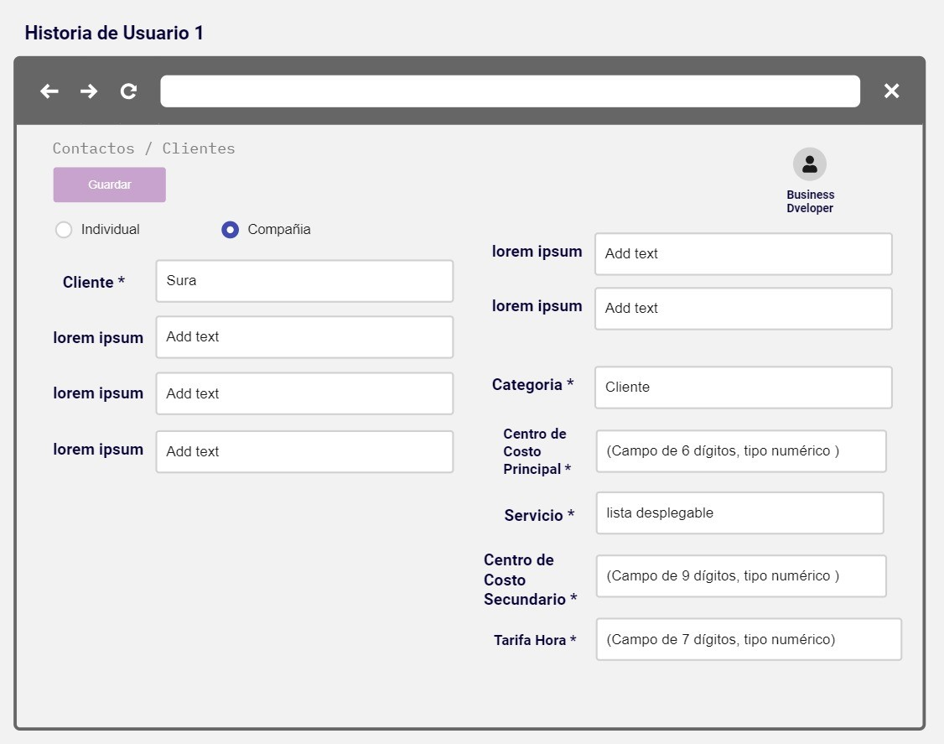

Yo como director de proyecto | Requiero registrar el servicio en la requisición | Para asociar este dato con el empleado | 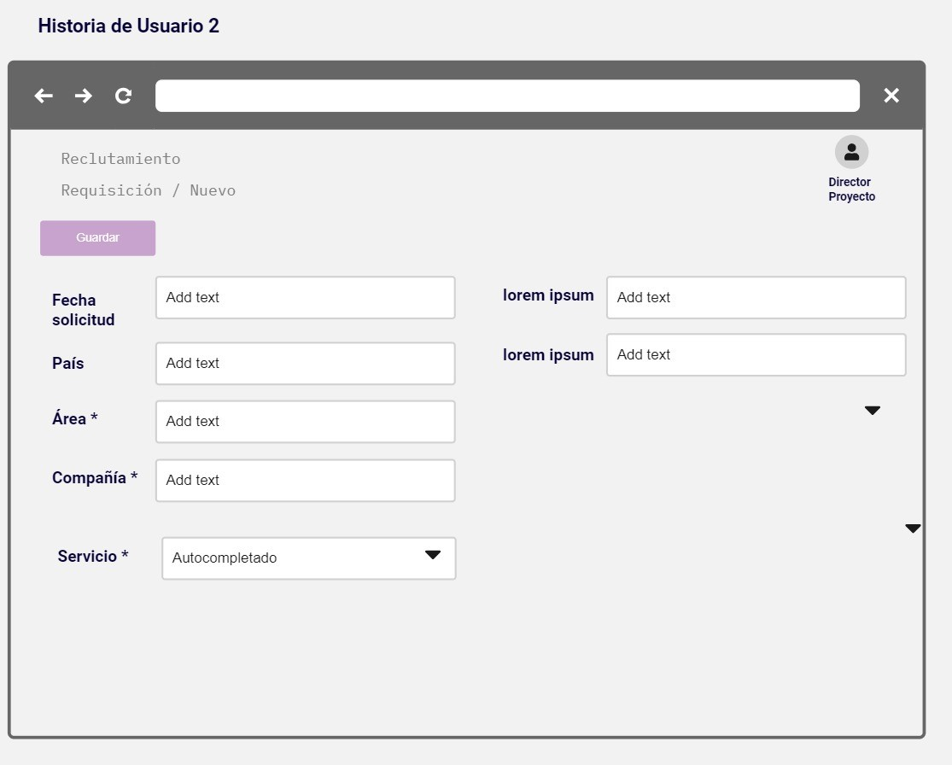

Yo como Generalista de People | Requiero que se autocomplete el centro de costo principal y secundario | Para que se asocie en el sistema el empleado con los centros de costo | 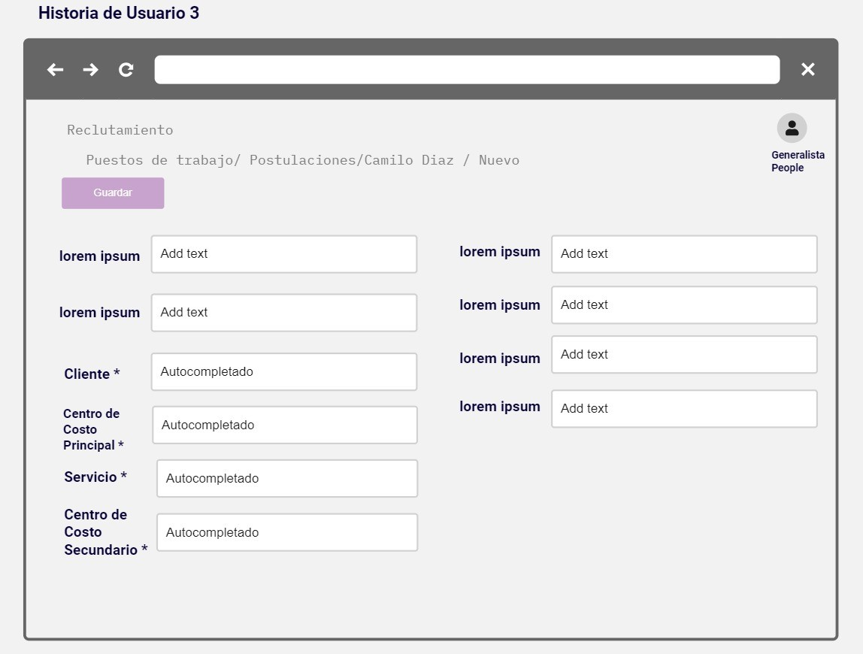

Yo como Generalista de People | Requiero crear empleado unicamente por el módulo de R&S | Para controlar que todos los empleados aparezcan en el reporte de facturación.

Yo como Analista de Soporte | Requiero registrar la asignación de equipo | Para controlar que los empleados nuevos tengan herramienta de trabajo asignada. | 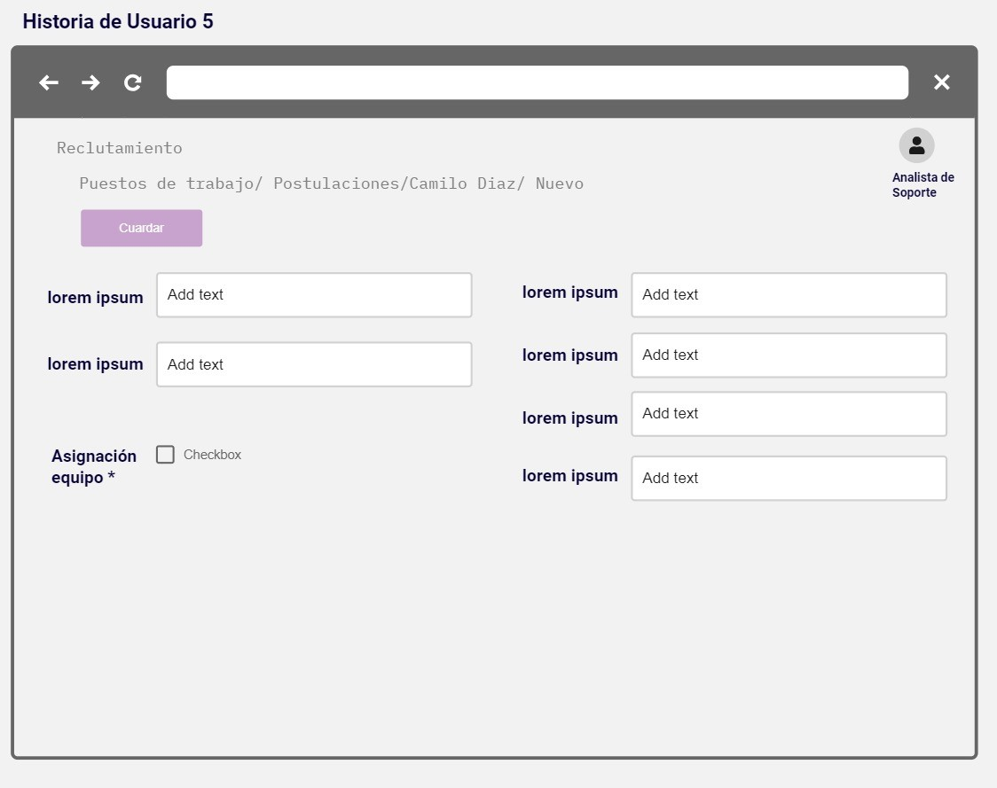

Yo como Analista de Nómina | Requiero registrar la creación del empleado nuevo en WO. | Para controlar la habilitación del empleado en el software contable WO. | 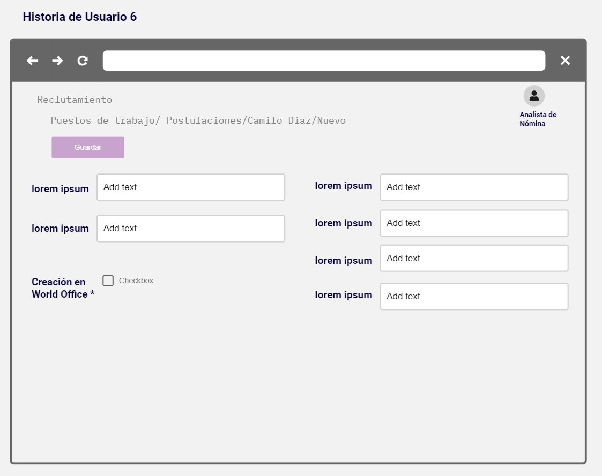

Yo como director de proyecto | Requiero seleccionar un empleado creado | Para ser asignarlo a un proyecto | 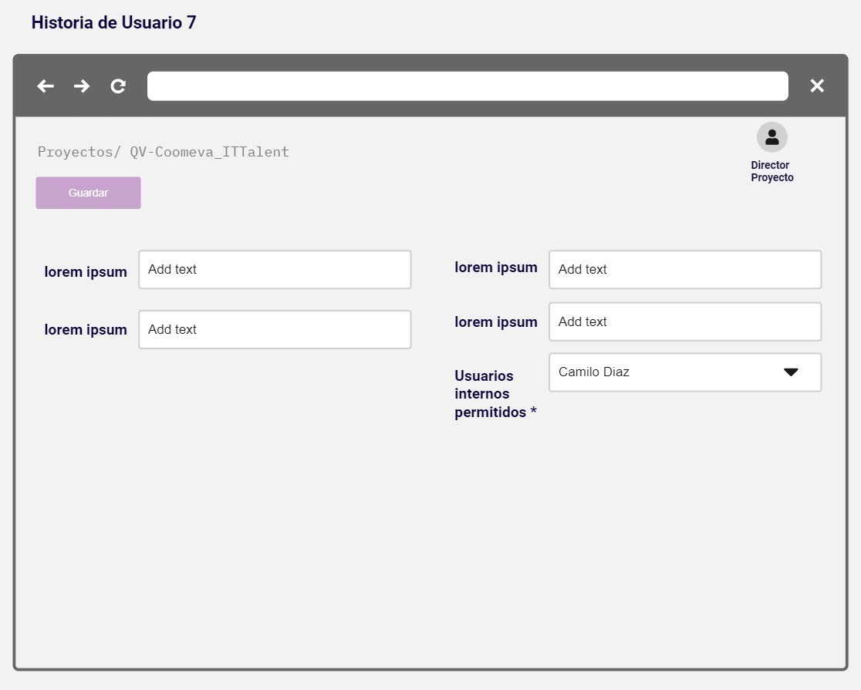

Yo como director de proyecto | Requiero registrar la novedad de retiro de un empleado | Para retirar el empleado y generar la novedad en el reporte de facturación. | 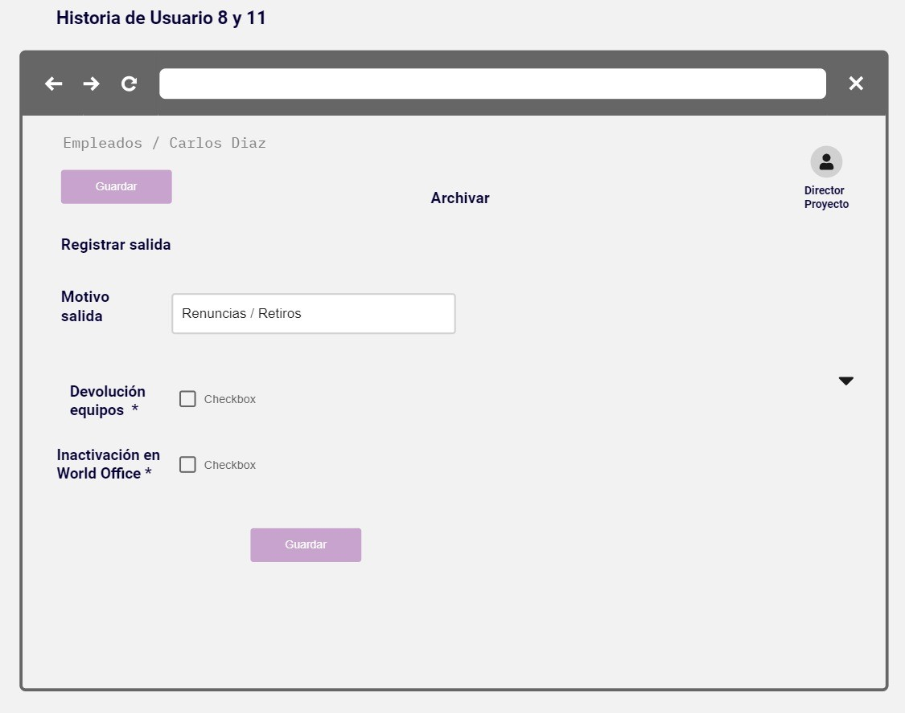

Yo como Analista de Soporte | Requiero registrar la entrega dequipo | Para controlar que los empleados con novedad de retiro o renuncia regresen el equipo. | 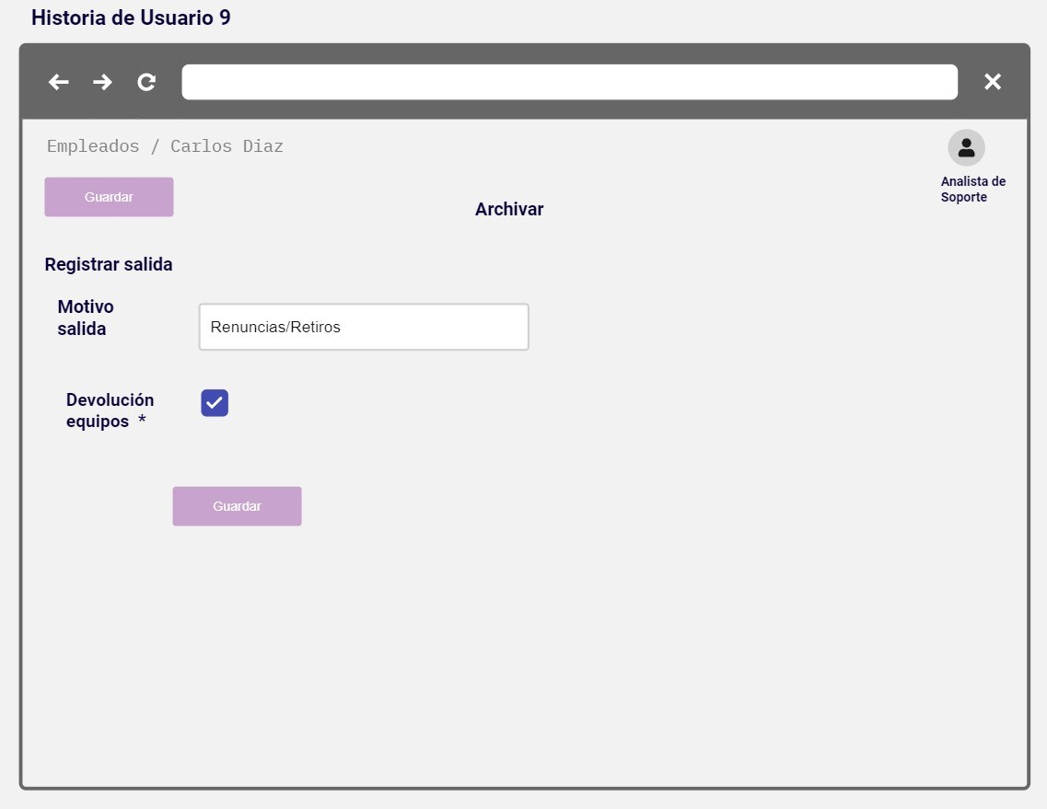

Yo como Analista de Nómina | Requiero registrar el retiro o renuncia del empleado en WO. | Para registrar la inhabilitación del empleado en el software contable WO. | 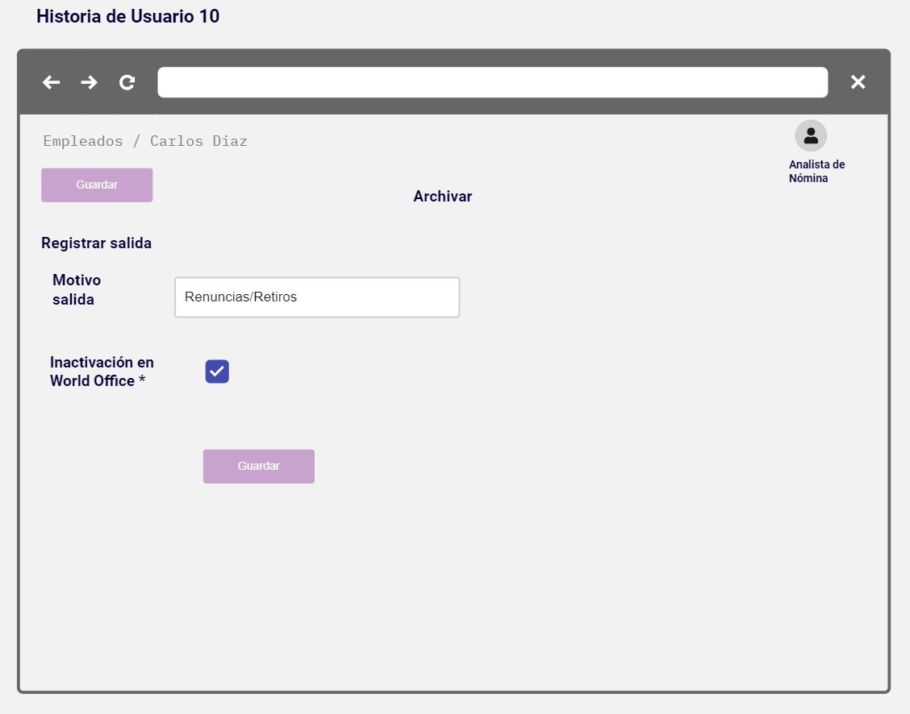

Yo como director de proyecto | Requiero registrar las renuncias | Para retirar el empleado de la lista de activos y generar la novedad en el reporte de facturación

Yo como analista de soporte y nómina | Requiero notificación semanal | Para gestionar los checks de las novedades de ingreso, retiro y renuncia.

Yo como director de proyecto | Requiero registrar los datos de cliente y servicio. | Para asociarlos al nuevo proyecto. | 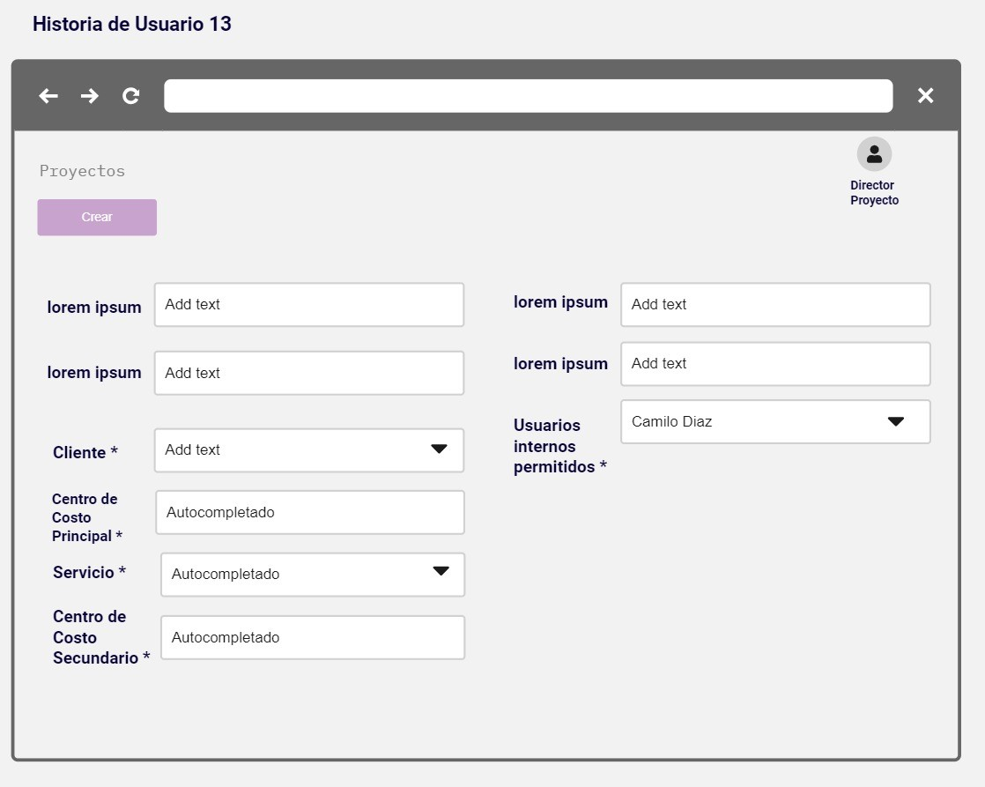

Yo como analista de nómina y facturación | Requiero generar un reporte | Para gestionar las novedades de nómina (ingresos, retiros y renuncias).

